ネットワーク用語
 | データリンク層 | 隣接する機器と通信する層。同一リンク内(LAN)で動く層。
 | スイッチ | ネットワーク内の接続を行うデバイス。MACアドレスに基づいてフレームの伝送を行う。
 | イーサネット | 物理層〜データリンク層のプロトコル
 |  | ※異なる通信速度のインターフェイス同士で接続した際には遅い方に合わせて動作する。
 | MACアドレス | ノードなどに割り当てられた物理的番号。16進数で表記される。
 |  | 48ビットで構成され、前半24ビットをベンダコード、後半24ビットをシリアルコードと呼ぶ
 | ベンダコード | IEEEが格メーカーに割り当てた番号
 | シリアルコード | メーカー内で重複しないように割り当てた番号

 | フレーム全体構成

 | プリアンブル | 送信側と受信側の同期を撮るためのビット列
 | イーサネットヘッダ | 3つのフィールドで構成される
 | ①宛先MACアドレス | どこ宛のデータか判断するためのもの
 | ②送信元MACアドレス | 送信元のMACアドレス
 | ③タイプ部 | 各層間でのデータの受け渡しに関係。上位層のプロトコルを識別する番号で次の層のヘッダを教える情報が入る。
 | トレーラ | FCSを格納
☆ | FCS | Frame Check Sequence
 |  | 通信途上でデータに誤りが生じていないかを調べるため、送信時にデータに付加される誤り検出符号

 | ハブとスイッチの違い
 | ハブ

 | スイッチ
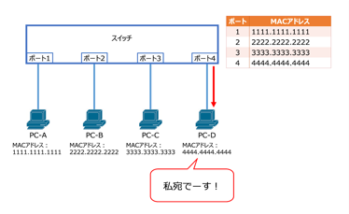

 | コリジョンドメイン | コリジョンが発生した際に影響を及ぼす範囲
 |  | ハブのコリジョンドメインはハブに繋がっている全ての接続先
 |  | スイッチのコリジョンドメインはスイッチから接続先の間

 | フラッディング | スイッチが宛先MACアドレスを判断できない場合に行う動作。
 |  | ※ハブの一斉送信はフラッディングとは呼ばない。

 | VLANの特徴 | ・1〜4094の範囲で割り当て可能
 |  | ・デフォルトでVLAN1とVLAN1002〜1005が作成済みで、デフォルトで作成されているVLANは削除ができない
 |  | ・全てのポートはデフォルトでVLAN1に所属していて、そこからデフォルトVLANと呼ばれている

 | STP | Spaninng Tree Protocol
 |  | IEEE802.d
 | RSTP | Rapid STP
 |  | STPを高速化した規格(収束までの時間が短縮)
 | MSTP | Multiple STP
 |  | RSTPを拡張した規格

 | STPのしくみ
 | ディセーブル | ポートがシャットダウンされている状態
 | ブロッキング | フレーム転送せず、BPDUのみ行う状態
 | リスニング | BPDUを受信し、ルートブリッジや各ポートの役割選出をおこなっている状態
 |  | 一定の待機時間後、ラーニングまたはブロッキング状態に遷移する
 | ラーニング | BPDUを送受信し、非指定ポートになった際には即座にブロッキング状態に遷移する。
 |  | 一定の待機時間後、フォワーディング状態に遷移する。
 | フォワーディング | ポートがルートポートまたは指定ポートになった状態
 |  | この状態になったポートはデータを転送するようになる

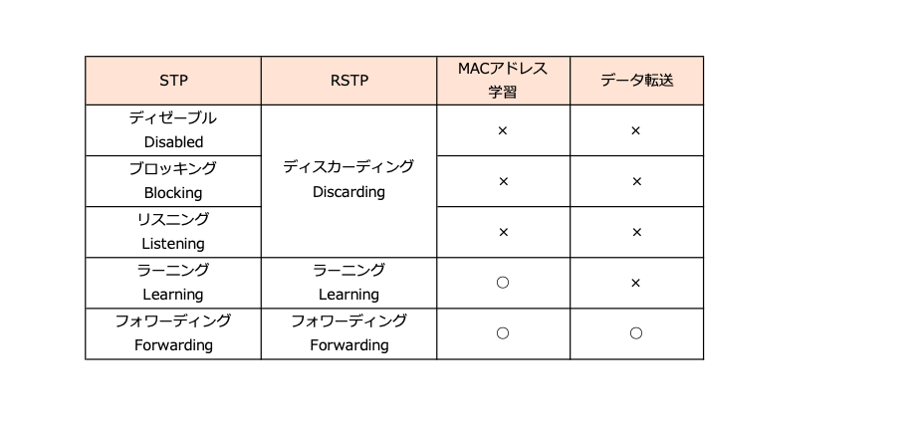

 | インスタンス | スパニングツリーの構成方法
 | CST | Common Spanning Tree
 |  | VLANの数に関係なく1つのインスタンスを構成する
 |  | VLANごとに分けていないため、負荷分散ができない
 | PVST+ | Per VLAN Spanning Tree
 |  | VLANごとにインスタンスを構築する
 |  | CSTとは異なり、負荷分散が柔軟に行える
 | MST | Multiple Spanning Tree
 |  | 複数のVLANを1つのグループにまとめてインスタンスを構成する
 |  | PVST+を拡張したインスタンスであるため、PVST+を同様に負荷分散が柔軟に行える

